Hoja1
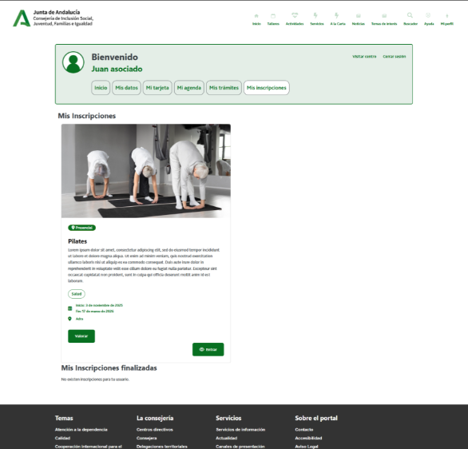

Enunciado de la historia |  |  |  | Criterios de aceptación
Identificador (ID) de la historia | Rol | Característica / Funcionalidad | Razón / Resultado | Número (#) de escenario | Criterio de aceptación (Título) | Contexto | Evento | Resultado / Comportamiento esperado
HU-CPA-8300-MIS-INSCRIPCIONES-TALLERES-ACTIVIDADES-SERVICIOS-USUARIO-CPA-VIRTUAL | Como persona Socia que accede desde la parte privada de CPA Virtual a la opción de menú 'Gestión Mi CPA Personas Socias/Usuarias.Mis inscripciones'. | Mediante una serie de filtros, la persona Socia podrá obtener un listado de sus inscripciones a talleres y actividades del CPA al que pertenezca. | Una vez aplicado una serie de filtros por parte de la persona Socia, se mostrará un listado de sus inscripciones a talleres y actividades, con los cuales la persona Socia podrá interactuar. | 1 | Formulario Consulta Listado Mis Inscripciones CPA Virtual | Una vez la persona Socia haya accedido desde la parte privada del aplicativo CPA Virtual a la opción de menú 'Gestión Mi CPA Personas Socias/Usuarias.Mis inscripciones' se le presentará el formulario detallado en esta HU. | N/A | Se le presentará a la persona Socia/usuaria, información relacionada con sus inscripciones a talleres y actividades.
 |  |  |  | 2 | Filtro Talleres | Campo check. Editable. No obligatorio. Sin marcar por defecto. | Debe decidirse si se marca o no. | Se mostrará el valor seleccionado. De marcarse, se incluirán en el resultado de la búsqueda las inscripciones a talleres por parte de la persona Socia/usuaria.
 |  |  |  | 3 | Filtro Actividades | Campo check. Editable. No obligatorio. Sin marcar por defecto. | Debe decidirse si se marca o no. | Se mostrará el valor seleccionado. De marcarse, se incluirán en el resultado de la búsqueda las inscripciones a actividades por parte de la persona Socia/usuaria.
 |  |  |  | 4 | Filtro Servicios | Campo check. Editable. No obligatorio. Sin marcar por defecto. | Debe decidirse si se marca o no. | Se mostrará el valor seleccionado. De marcarse, se incluirán en el resultado de la búsqueda las citas previas a servicios por parte de la persona Socia/usuaria.
 |  |  |  | 5 | Estado en actividad | Campo check. Editable. No obligatorio. Sin marcar por defecto. | Debe decidirse si se marca o no. | Se mostrará el valor seleccionado. De marcarse, se incluirán en el resultado de la búsqueda las inscripciones a talleres/actividades, citas previas de servicios en activo, por parte de la persona Socia/usuaria.
 |  |  |  | 6 | Estado finalizado | Campo check. Editable. No obligatorio. Sin marcar por defecto. | Debe decidirse si se marca o no. | Se mostrará el valor seleccionado. De marcarse, se incluirán en el resultado de la búsqueda las inscripciones a talleres/actividades, citas previas de servicios ya finalizadas, por parte de la persona Socia/usuaria.
 |  |  |  | 7 | Modalidad Presencial | Campo check. Editable. No obligatorio. Sin marcar por defecto. | Debe decidirse si se marca o no. | Se mostrará el valor seleccionado. De marcarse, se incluirán en el resultado de la búsqueda las inscripciones a talleres/actividades presenciales, por parte de la persona Socia/usuaria.
 |  |  |  | 8 | Modalidad En línea | Campo check. Editable. No obligatorio. Sin marcar por defecto. | Debe decidirse si se marca o no. | Se mostrará el valor seleccionado. De marcarse, se incluirán en el resultado de la búsqueda las inscripciones a talleres/actividades telemáticas, por parte de la persona Socia/usuaria.
 |  |  |  | 9 | Botón Aplicar | Se presenta en el formulario el botón Aplicar | Si se decide pulsar. | Si se ha marcado el filtro 'talleres', mediante la operación 'ConsultaResultadoListadoMisInscripcionesTalleres' que accederá a los tipos de contenido 'Usuarios', 'PersonasSocias', 'UsuariosCentro', 'Centros', 'InscripcionesTaller', 'TalleresCentro', 'Areas, 'Modalidades', 'Promotores', 'EstadosTemática','Temáticas', 'BibliotecaMultimedia' se obtendrá una relación de todas aquellas Inscripciones a Talleres, coincidentes con los criterios definidos en los filtros de búsqueda (activos y/o históricos, presenciales y/o telemáticos), correspondientes a la persona Socia que ha accedido al formulario y para la categoria 'talleres'. Si se ha marcado el filtro 'actividades', mediante la operación 'ConsultaResultadoListadoMisInscripcionesActividades' que accederá a los tipos de contenido 'Usuarios', 'PersonasSocias', 'UsuariosCentro', 'Centros','InscripcionesActividad', 'ActividadesCentro', 'Areas, 'Modalidades', 'Promotores', 'EstadosTemáticas', 'Temática', 'BibliotecaMultimedia' se obtendrá una relación de todas aquellas Inscripciones a Actividades, coincidentes con los criterios definidos en los filtros de búsqueda (activos y/o históricos, presenciales y/o telemáticos), correspondientes a la persona Socia que ha accedido al formulario y para la categoria 'actividades'.
 |  |  |  |  | Listado Mis Inscripciones
 |  |  |  | 11 | Listado Mis Inscripciones | Listado de inscripciones a talleres y/o actividades, y/o citas previas a servicios. No editables. | N/A | Cada una de los elementos del listado, presentará los siguientes campos: centro, código taller, nombre taller, promotor, area, modalidad, fecha inicio y fin, horario, numero plazas, indicador a la carta, imagen multimedia, archivo multimdia, estado.
 |  |  |  |  | centro | Campo texto. No editable. | N/A | Valor mostrado en pantalla el obtenido.
 |  |  |  |  | código taller | Campo texto. No editable. | N/A | Valor mostrado en pantalla el obtenido.
 |  |  |  |  | nombre taller | Campo texto. No editable. | N/A | Valor mostrado en pantalla el obtenido.
 |  |  |  |  | promotor | Campo texto. No editable. | N/A | Valor mostrado en pantalla el obtenido.
 |  |  |  |  | area | Campo texto. No editable. | N/A | Valor mostrado en pantalla el obtenido.
 |  |  |  |  | modalidad | Campo texto. No editable. | N/A | Valor mostrado en pantalla el obtenido.
 |  |  |  |  | fecha inicio. | Campo fecha. No editable. | N/A | Valor mostrado en pantalla el obtenido.
 |  |  |  |  | fecha fin | Campo fecha. No editable. | N/A | Valor mostrado en pantalla el obtenido.
 |  |  |  |  | horario | Campo texto. No editable. | N/A | Valor mostrado en pantalla el obtenido.
 |  |  |  |  | numero plazas | Campo numerico. No editable. | N/A | Valor mostrado en pantalla el obtenido.
 |  |  |  |  | indicador a la carta | Campo check. No editable. | N/A | Valor mostrado en pantalla el obtenido.
 |  |  |  |  | estado. | Campo texto. No editable. | N/A | Valor mostrado en pantalla el obtenido.
 |  |  |  | 12 | Acción click (Listado Mis Inscripciones) | Detalle de la inscripción a un taller/actividad o cita previa a un servicio de la persona Socia. | Si se decide pulsar el enlace. | Si filtro seleccionado 'Talleres', el formulario detallado en la HU-CPA-0351-GESTION-TALLERES-PERSONAS-GESTION-LISTADO-SESIONES-TALLER-CPA-VIRTUAL_V0. Si filtro seleccionado 'Actividades', el formulario detallado en la HU-CPA-0451-GESTION-ACTIVIDADES-PERSONAS-GESTION-LISTADO-SESIONES-ACTIVIDAD-CPA-VIRTUAL_V0 En ambos casos, se enviarán por contexto los datos del taller o actividad seleccionada desde el Listado Mis Inscripciones.
 |  |  |  | 13 | Botón Volver | Se presenta en el formulario el botón Volver | Si se decide pulsar. | Permitirá salir del presente formulario y volver al Menu principal de la parte privada de CPA Virtual (HU-CPA-0051-ACCESO-PARTE-PRIVADA-CPA-VIRTUAL_V0)

